APP
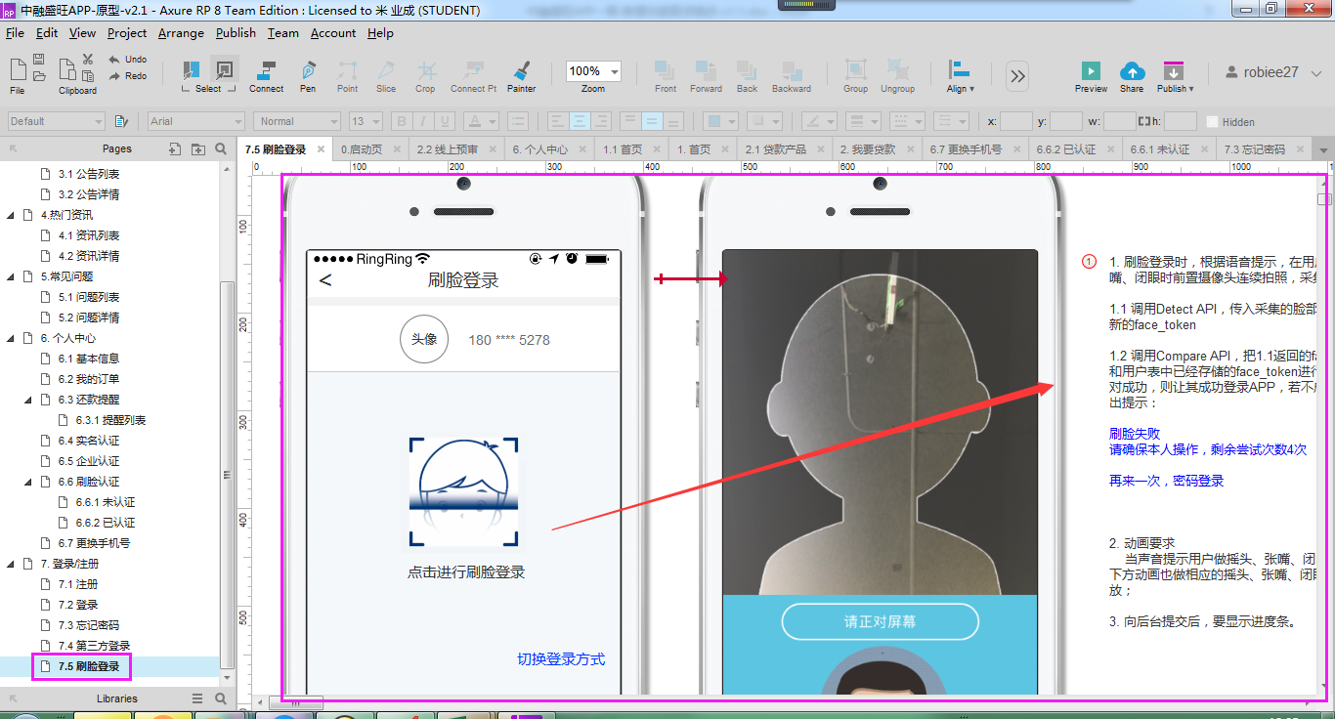
编号 | 模块 | 提出日期 | 需求描述 | 备注
1 | 个人中心/登录/后台审核 | 180906 | 1. 刷脸认证，对接face++.在个人中心增加刷脸认证功能，用户可以开启和关闭刷脸认证。 1.1 未认证； 1.2 认证中，须注册face++账号，取得开发授权后，集成SDK，联调； 1.3 已认证； 2. 刷脸登录，只有用户在后台开启了刷脸认证后，登录时才能使用刷脸登录； 3. 刷脸认证审核，管理后台增加对刷脸认证的审核，审核通过后，把用户的刷脸信息保存到中融数据库； | face ++账号： url: https://www.faceplusplus.com.cn/ uid: 149407646@qq.com; pwd: zrsw!@# 实现逻辑，参考原型《中融盛旺APP-原型-v2.1.rp》
2 | 身份认证 | 180906 | 1. 后台身份认证审核功能，增加身份证调用公安部的API来在线验证姓名和身份证号信息的正确性； 2. 须注册公安部API账号，取得对接授权后，集成，联调； | 第三方身份证实名认证接口： url：https://www.apihome.org/ uid：15321206032 pwd：zrsw!@# apikey:106b8b50c2444af5a878b7ac5926aa6c

